Sheet1
洋野町駅伝大会コース及び車両(自転車含む)通行止め区間図

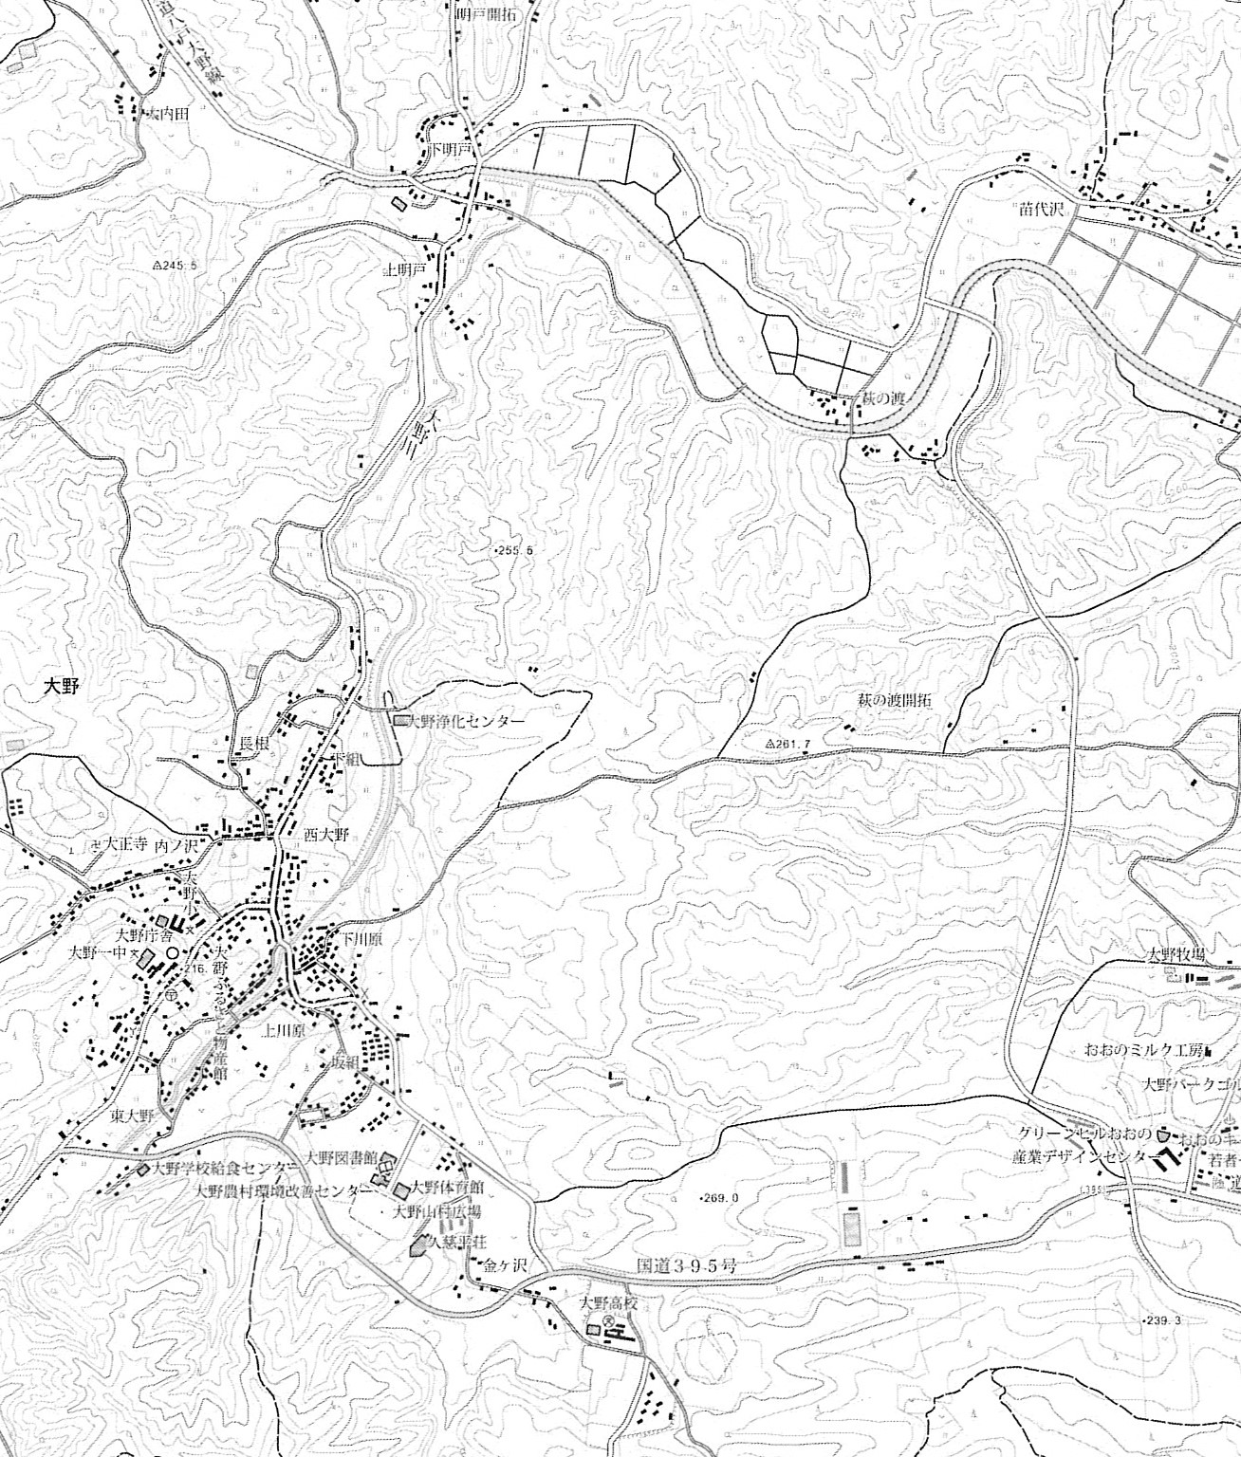
北側折り返し地点
B-shopへびぐち前

❹

第１中継地点
みちのくクボタ前
❶大野小学校をスタートし仲町の
信号を左折
❷明戸方面へ
❸クボタ前で第２走者へ
❹B-shop前で折り返し
❺福島アパート前で第３走者へ
❻仲町の信号右折
➐国道395号バイパス方面へ
❽国道395号バイパス手前で折り返し
❾大野小学校で第４走者へ
以上を２周してゴール
❸

第２中継地点
福島アパート前

スタート・ゴール地点
大野小学校前

❺
❷

❶
❾
❻
第１・４区間：大野小⇒クボタ 2.02km
第２・５区間：クボタ⇒福島ｱﾊﾟｰﾄ 2.77km
第３・６区間：福島ｱﾊﾟｰﾄ⇒大野小 2.68km
１周 7.47km
２周（総距離） 14.94km

❼

❽

南側折り返し地点
国道395号バイパス手前

※自転車も通行できません

※コース図の赤線は、競技コース並びに車両(自転車含む)通行止め区間
通行止め日時 10月11日(日) ９：50～12：00
ご不便とご迷惑をおかけいたしますが、車両・自転車の通行止めにご協力をよろしくお願いいたします。

